독거노인
독거노인 AI 안심 케어 필요 데이터셋

 |  |  |  |  |  |  |  | 담당자 문의 협의 : 조윤상 수석
 |  |  |  |  |  |  |  |  |  |  | 010-8925-6101
유저정보(JSOL) / 독거노인 |  |  |  | 제이솔루션 제공 데이터
idx(고유값) | 이름 | 전화번호 | 주소 | 생년원일 | 보호자 | 관계 | 비상연락망 | 생성일자 | QR | 소속 | 담당도우미 | 도우미연락처

레이더 센서정보
idx | 일련번호 | 좌표 | 설치위치 | 센서상태 | 유저정보-독거노인.idx
1 | SN123 | 좌표값 | 화장실 | on / off

레이더 측정정보
idx | 무호흡 | 낙상 | 배회 | 이상호흡 | 생성날짜 |  | 센서 측정값 | 관심상태 | 안전신호등 | 유저정보-독거노인.idx
1 | true / false | true / false | true / false | true / false | 10/20/21 |  | RAW Data | blue | active
 |  |  |  |  |  |  |  | yellow | pattern
 |  |  |  |  |  |  |  | red | accident
 |  |  |  |  |  |  |  | * 각 3가지 상태에 대한 값

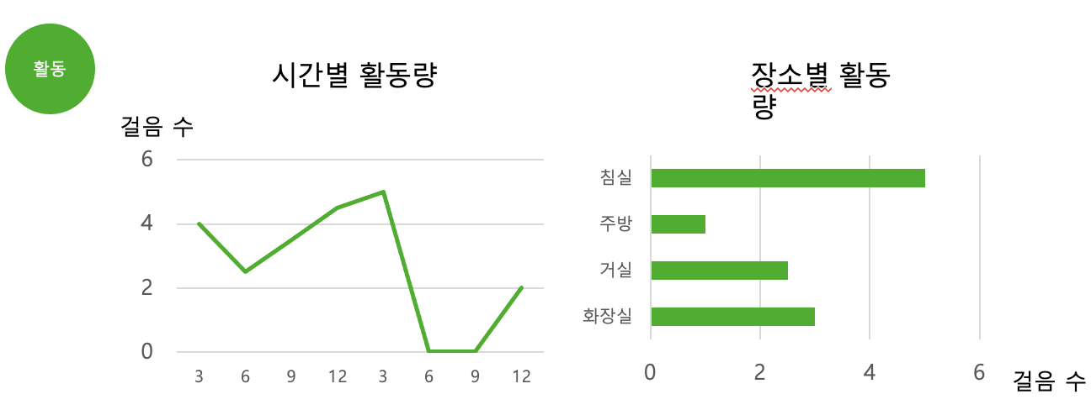
레이더 차트 상세 정보 - 활동
각 차트에 대한 API 데이터 셋
1 | 시간별 활동량
2 | 장소별 활동량

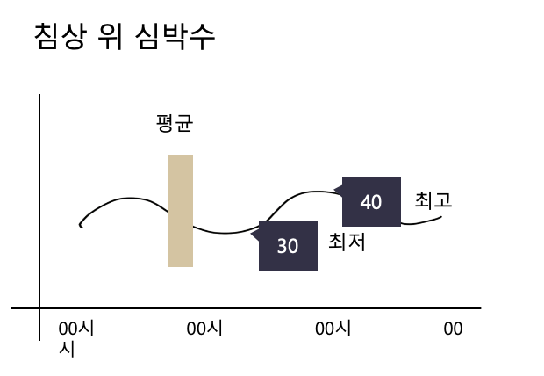
레이더 차트 상세 정보 - 패턴
각 차트에 대한 API 데이터 셋
1 | 활동별 패턴
2 | 장소별 패턴
3 | 침상 위 심박수

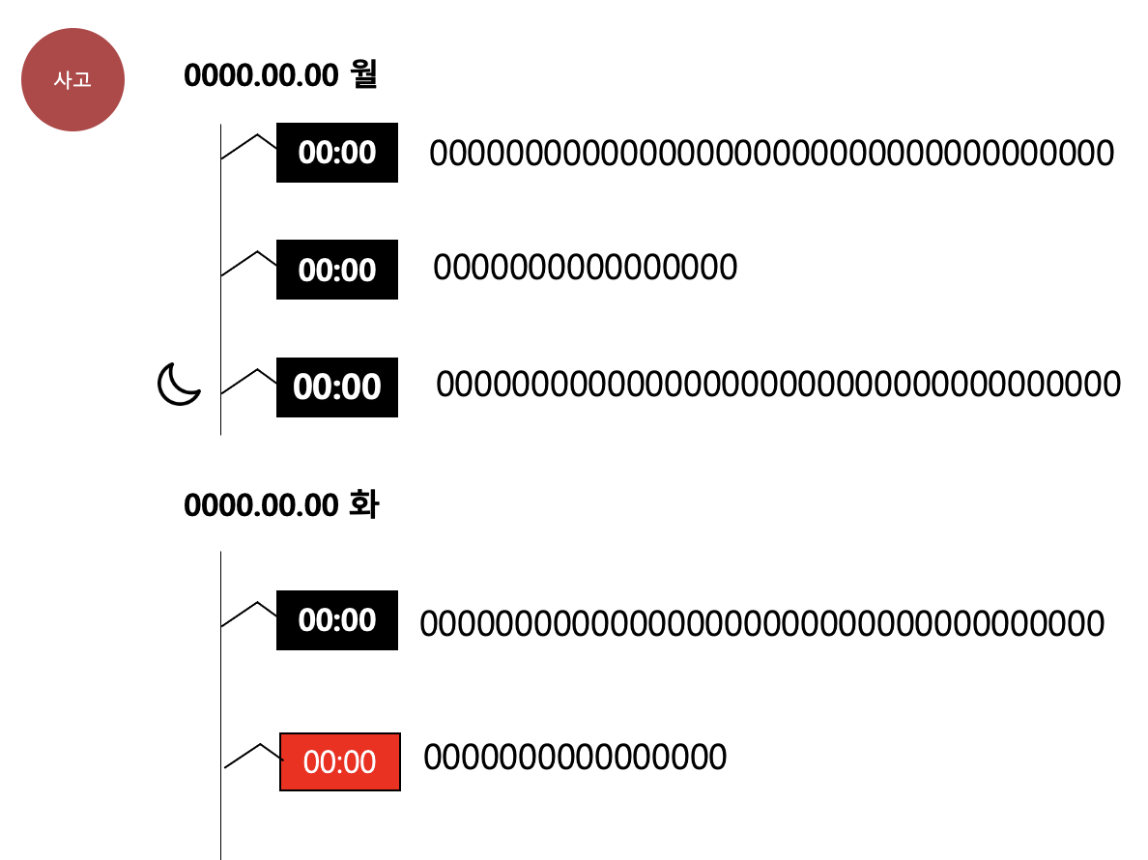
레이더 차트 상세 정보 - 사고
idx | 시간 | 내용
1 | 0:00:00 | 0:00:00

